상품제안서
H2O클린 초순수 저자극 대용량 엠보싱 캡형 물티슈 50평량 100매 1팩 | 상품코드: F31712

 |  |  |  |  |  |  | 02-412-0044 | www.easy1.co.kr
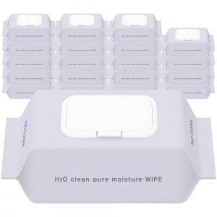

【상세/제작정보】 | <p>&nbsp;</p><br><p><span style="font-size: 14pt;"><b>※ 인쇄 불가한 제품입니다.</b></span>&nbsp;</p><p><span style="font-size: 12pt;"><b>* 배송비</b></span></p><p><span style="font-size: 12pt;"><b>10팩 1박스 기준 3000원별도&nbsp;</b></span></p><p><span style="font-size: 12pt;"><b>20팩 1박스 기준 4000원별도</b></span>​&nbsp;</p>

【인쇄/포장옵션】 | / 포장불가능

【공급단가】 | 수량 | 300~ | 500~ | 1,000~ | 3,000~ | 5,000~
*VAT별도 | 단가 | 1,208원 | 1,218원 | 1,228원 | 1,218원 | 1,208원

【상품 URL】 | http://www.easy1.co.kr/src/goods_detail.php?gdno=31712

